Чек-листы
Чек-лист: | "Заполнение формы для оплаты" | Запрос, отправляемый в продолжении оплаты является POST.
Проверка №1 | "Полное заполнение платежных данных" | При анализе тела, была обнаружена ошибка:
Проверка №2 | "Заполнение платежных данных без E-mail" | checkout/:321GET https://devtools.sedtest-tools.ru/checkout/form-validation-dev.js
 | Негативные тесты | net::ERR_ABORTED 404 (Not Found)
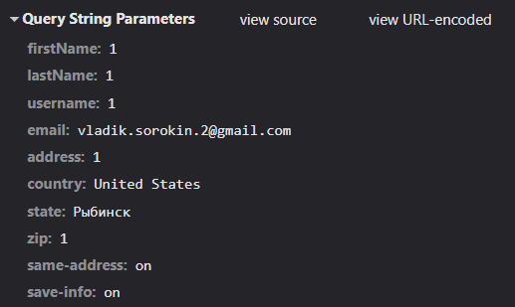
Проверка №3 | "Заполнение платежных данных без имени" | Информация с формы соотвествует записаным данным при указаннии данных:
Проверка №4 | "Заполнение платежных данных без имени пользователя"
Проверка №5 | "Заполнение платежных данных без адреса"
Проверка №6 | "Заполнение платежных данных без страны"
Проверка №7 | "Заполнение платежных данных без города"
Проверка №8 | "Заполнение платежных данных без индекса"

Чек-лист: | "Инструмент-разработчика"
Проверка №1 | "Тестирование формата девайса IPAD Mini"
Проверка №2 | "Тестирование формата девайса Surface 7 PRO"
Проверка №3 | "Увеличение длинны строки "Имя пользователя" на 60 символов"
Проверка №4 | "Заполнение строки "Фамилия" в режиме IPAD Mini" | Режим скорости | Время
Проверка №5 | "Изменение скорости закгрузки в режиме "Low-tier mobile" | Offline | 5.44 сек.
Проверка №6 | "Изменение скорости закгрузки в режиме "Offline" | 3G | 9.28 сек.
 |  | Slow 4G | 6.7 сек.
 |  | Fast 4G | 6.1 сек.

Баг-репорты
 | Отчет о дефекте |  |  | Отчет о дефекте
 | Severity (S3) | Priority (P2) |  | Severity (S3) | Priority (P2)
 | 1. Заголовок ошибки |  |  | 1. Заголовок ошибки
Ошибка в виде отсутсвия кнопки "Продожить оплату", при разрешении |  |  | Ошибка Get-запроса при отсутствии скрипта form-validation-dev.js
экрана шириной от 768 до 991. |  |  |  | 2. Описание ошибки
 | 2. Описание ошибки |  | GET https://devtools.sedtest-tools.ru/checkout/form-validation-dev.js
При таком формате соотношения экрана, проподает функционал для |  |  | net::ERR_ABORTED 404 (Not Found)
пользователей на IPAD Mini и Surface 7 PRO. |  |  | Означает, отсутствие файла "form-validation-dev.js" в разделе
 | 3. Окружение |  | devtools.sedtest-tools.ru/checkout.
Браузер Yandex Browser |  |  |  | 3. Окружение
 | 4. Начальные условия |  | Браузер Yandex Browser
http://devtools.sedtest-tools.ru/checkout/index.html |  |  |  | 4. Начальные условия
Режим "Инструменты разработчика" |  |  | http://devtools.sedtest-tools.ru/checkout/index.html
Toogle device toolbar |  |  | Режим "Инструменты разработчика"
 | 5. Шаги воспроизведения |  | Вкладка "Network"
1. Открыть режим изменения разрешения экрана. |  |  |  | 5. Шаги воспроизведения
2. Изменять ширину экрана с 768 до 991 по ширине. |  |  | 1. Заполнить "Форма оплаты", нажать "Продолжить оплату".
 | 6. Ожидаемый результат |  | 2. Выбрать вкладку form-validation-dev.js , зайти в раздел Headers.
Показана кнопка "ПРОДОЛЖИТЬ ОПЛАТУ". |  |  |  | 6. Ожидаемый результат
 | 7. Фактический результат |  | Status Code: 200 OK
Отсутсвует кнопка "ПРОДОЛЖИТЬ ОПЛАТУ". |  |  |  | 7. Фактический результат
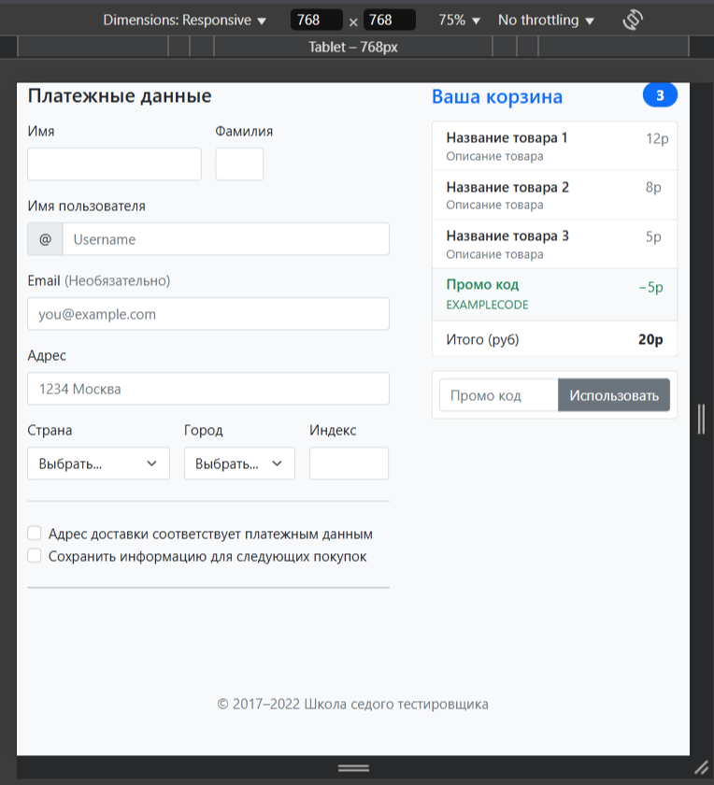
 | 8. Вложения |  | Status Code: 404 NOT FOUND
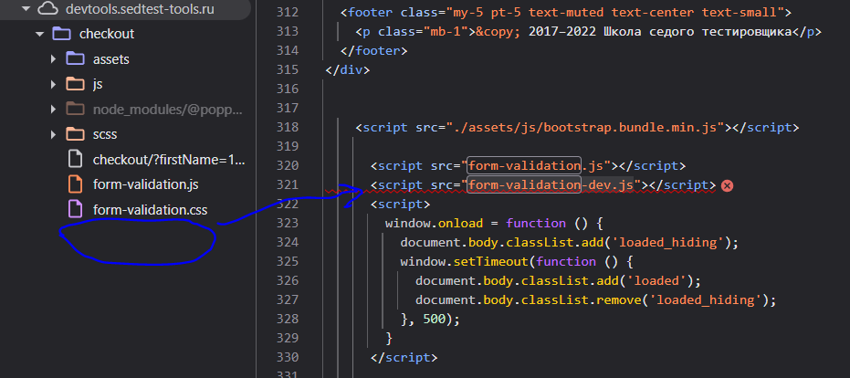
 |  |  |  | 8. Вложения

